会員初期画面
画面仕様書 |  |  | システム名称 |  |  | サブシステム名称 |  |  |  | クラス番号
 |  |  |  |  |  |  |  |  |  | 3A04SI
名称 | 教員管理 |  | 出席 |  |  |  |  |  |  | 氏名
 |  |  |  |  |  |  |  |  |  | 大川 輝生
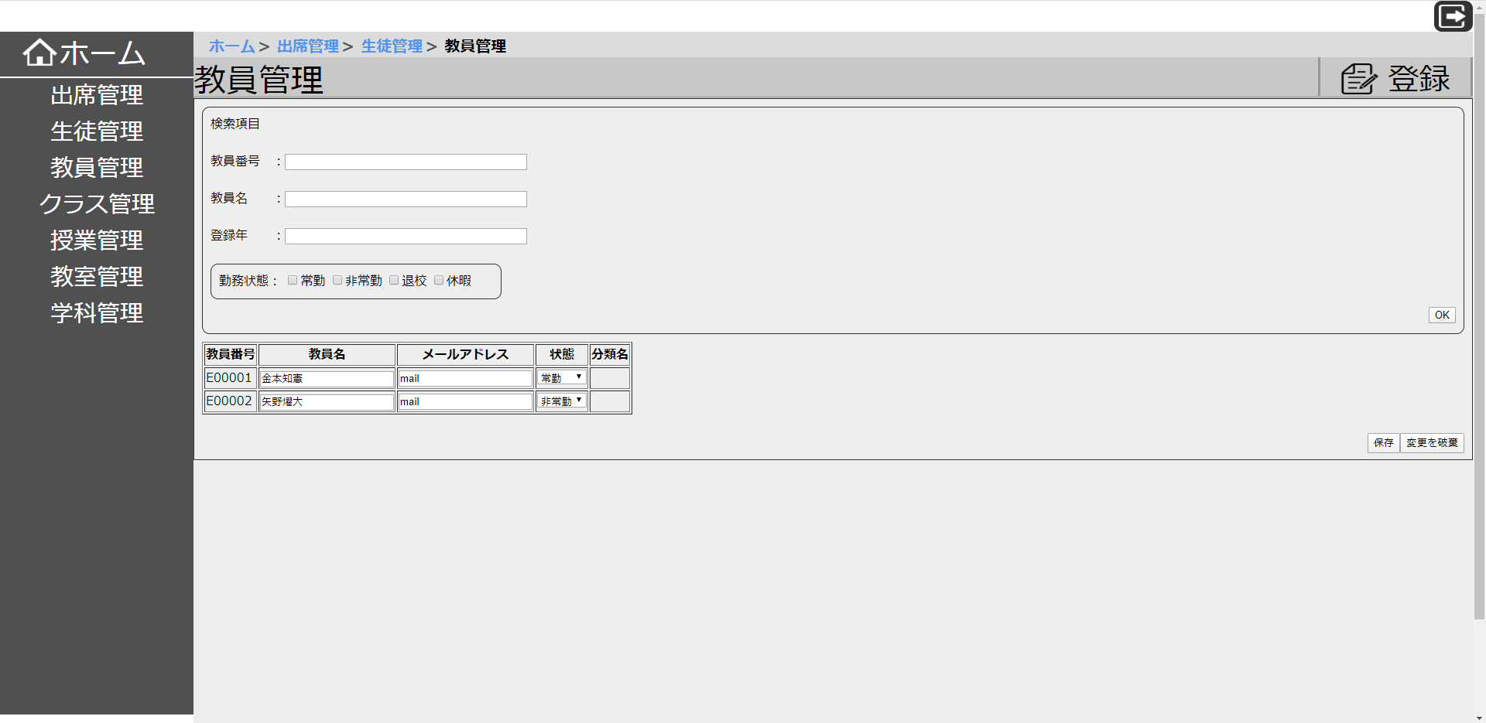
 |  |  |  |  |  |  | 画面詳細

 |  |  |  |  |  |  | フォーム名 |  | 教員管理画面

 |  |  |  |  |  |  | 画面サイズ

 |  |  |  |  |  |  | 背景色

 |  |  |  |  |  |  | 文字種類

 |  |  |  |  |  |  | 文字サイズ

 |  |  |  |  |  |  | 文字色 |  | 黒

 |  |  |  |  |  |  | 注意事項

 | 名称 | 使用コントロール | Caption | 初期値 | 必須入力 | TAB順 | 桁制限 | その他
1 |  | button | ホーム
2 |  | button | 出席管理
3 |  | button | 教員管理
4 |  | button | クラス管理
5 |  | button | 授業管理
6 |  | button | 教室管理
7 |  | button | 学科管理
8 |  | text | 教員管理
9 |  | button | 登録 |  |  | 1 |  | 押すと「教員新規登録画面」に移動する。
10 |  | text | 検索項目
11 |  | text | 教員番号：
12 |  | textbox |  |  |  | 2 |  | 教員番号を入力する。
13 |  | text | 教員名：
14 |  | textbox |  |  |  | 3 |  | 教員名を入力する。
15 |  | text | 登録年：
16 |  | textbox |  |  |  | 4 |  | 登録年を入力する。
17 |  | text | 勤務状態：
18 |  | checkbox |  |  |  | 5 |  | 常勤にチェックする。
19 |  | text | 常勤
20 |  | checkbox |  |  |  | 6 |  | 非常勤にチェックする。
21 |  | text | 非常勤
22 |  | checkbox |  |  |  | 7 |  | 退校にチェックする。
23 |  | text | 退校
24 |  | checkbox |  |  |  | 8 |  | 休暇にチェックする。
25 |  | text | 休暇
26 |  | button | OK |  |  | 9 |  | 押すと入力した内容に当てはまるデータを表示する。
27 |  | button | 保存 |  |  | 11 |  | 押すとデータを保存する。
28 |  | button | 変更を破棄 |  |  | 10 |  | 押すと変更内容を破棄する。
29
30

その他

